Tabelle1
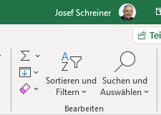
10 | 10 | 20 | 30 | 40 | 50 | 160
10 | 10 | 20 | 30 | 40 | 50 | 160
10 | 10 | 20 | 30 | 40 | 50 | 160
10 | 10 | 20 | 30 | 40 | 50 | 160
10 | 10 | 20 | 30 | 40 | 50 | 160
10 | 10 | 20 | 30 | 40 | 50 | 160
10 | 10 | 20 | 30 | 40 | 50 | 160
10 | 10 | 20 | 30 | 40 | 50 | 160
10 | 10 | 20 | 30 | 40 | 50 | 160
10 | 10 | 20 | 30 | 40 | 50 | 160
100 | 100 | 200 | 300 | 400 | 500 | 1600

 | Wenn Sie mit der Maus auf die grünen Zellen klicken,
 | dann sehen Sie die Formel ein der Eingabeleiste.

 | Formel automatisch eingeben
 | Klicken Sie mit der Maus in die Zelle G1, dann
 | klicken Sie im auf der Registerkarte Start
 | im Bereich Bearbeiten auf das Summensymbol.

